상품제안서
120 솔리드캔디술통담요 | 상품코드: S37828

 |  |  |  |  |  |  | 02-713-8555 | www.synergygift.co.kr
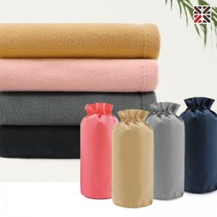

【상세/제작정보】 | ※ 자수인쇄 별도 문의 바랍니다.

【인쇄/포장옵션】 | 실크, 담요실크1도 / 포장불가능

【공급단가】 | 수량 | 50~ | 100~ | 500~ | 1,000~ | 3,000~
*VAT별도 | 카멜 | 5,650원 | 5,430원 | 5,050원 | 4,940원 | 4,850원
 | 인디핑크 | 5,650원 | 5,430원 | 5,050원 | 4,940원 | 4,850원
 | 그레이 | 5,650원 | 5,430원 | 5,050원 | 4,940원 | 4,850원
 | 네이비 | 5,650원 | 5,430원 | 5,050원 | 4,940원 | 4,850원

【상품 URL】 | https://www.synergygift.co.kr:443/src/goods_detail.php?gdno=37828

